Hoja de Control

 | Market System
 | Recolección de Información

HOJA DE CONTROL

Organismo | Servicio nacional de aprendizaje (SENA)
Proyecto | Market System
Entregable | Recolección de Información
Autor | Catalina Chavez - Harold Sanchez - Oscar Aguirre
Versión / Edición | 0100 |  | Fecha Versión | 24/02/2023
Aprobado Por | EDWIN ALBEIRO RAMOS VILLAMIL |  | Fecha Aprobación | 24/02/2023
 |  |  | Nº Total de Páginas | 6

REGISTRO DE CAMBIOS |  |  |  |  | SI

Versión | Causa del cambio | Responsable del cambio |  | Fecha del cambio
0001 | Versión Inicial | Oscar Aguirre |  | 24/02/2023
0002 | ingreso de tecnicas | Oscar Aguirre |  | 06/03/2023
0003 | Se cambia el analisis de la entevista | Oscar Aguirre |  | 10/03/2023
0004 | Se adiciona el analisis de la tecnica de observacion | Oscar Aguirre |  | 16/03/2023

CONTROL DE DISTRIBUCIÓN

Nombre y Apellidos

Reportes Gráficos
Market System
Reportes Gráficos

PERSONAL DE LA EMPRESA
DIFICULTAD DE PROCESOS

 | personal | 1 | cargue | 40%
 |  |  | Descargue | 40%
 |  |  | Inventario | 90%
 |  |  | Exhibición | 20%

Análisis
Market System
Análisis de la Información

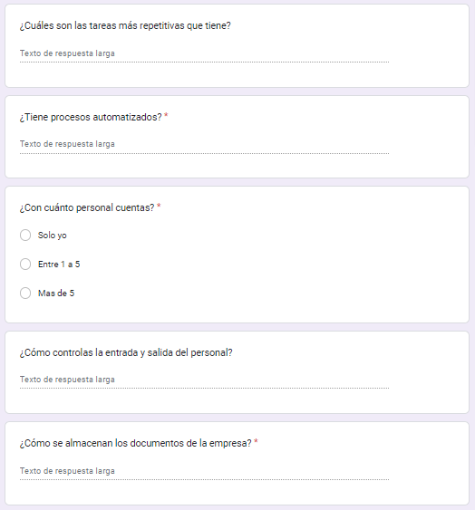 ANÁLISIS DE RECOLECCIÓN DE DATOS. Con el objetivo de obtener información acerca de la empresa que se dedica a la comercialización de productos varios, se plantearon diferentes métodos de recolección de datos los cuales irán siendo nombrados posteriormente. Para un sondeo previo acerca de la empresa anteriormente mencionada se utiliza el método de cuestionario vía electrónica, con ayuda de la herramienta Google forms, con el fin de obtener resultados óptimos se plantean objetivos para la investigación los cuales son: • Conocer los procesos de la empresa. • Identificar el proceso más difícil de la empresa. • Conocer procesos repetitivos. • Identificar oportunidades de mejora en los procesos para desarrollar un software. • Conocer procesos manuales que se puedan automatizar. Definiendo los objetivos del cuestionario se procede a realizar preguntas de tipo cerrado, las cuales tienen como objetivo que las mismas se enfoquen en respuestas concretas, y no da mucha importancia a las experiencias o sentimientos del propietario de la empresa; esto puesto que ello se realiza para dar una idea general de la empresa y los procesos que la misma tiene, como se puede observar en la siguiente imagen un ejemplo de las interrogantes. Ilustración 1.Preguntas cuestionario conocimiento general Google forms. Fuente: Google forms Las preguntas realizadas en su totalidad con sus respectivas respuestas se podrán consultar en el Anexo A Como resultado del cuestionario se tuvieron en cuenta respuestas clave para obtener información que pueda alimentar los objetivos propuesto, identificando los siguientes procesos con los que cuenta la empresa: • Inventario • Cargue y descargue de insumos • Exhibición o puesta en venta • Control de archivos • Control diario de ingresos y egresos monetarios Además de los procesos mencionados se tuvieron como resultado datos para conocer un poco acerca de cada proceso, sin embargo, esto fue de manera global,

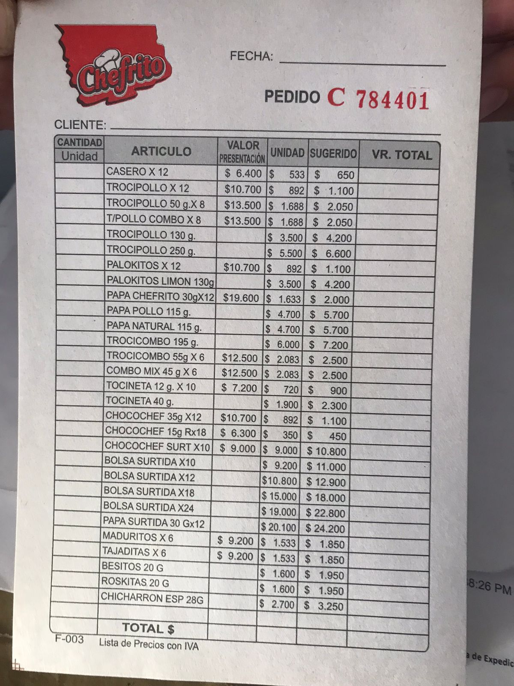
· Factura al cliente, en este caso se pone una X al producto que el cliente llevo, si no se encuentra dentro de la lista el encargado la escribe en una aparte, y posteriormente termina la jornada laboral con la empresa en funcionamiento se envía un correo electrónico al cliente, para ello cuando le solicita la factura el encargado solicita el nombre completo y el correo electrónico.

· Factura generada cuando el dueño realiza un pedido de forma presencial a un agente de la marca
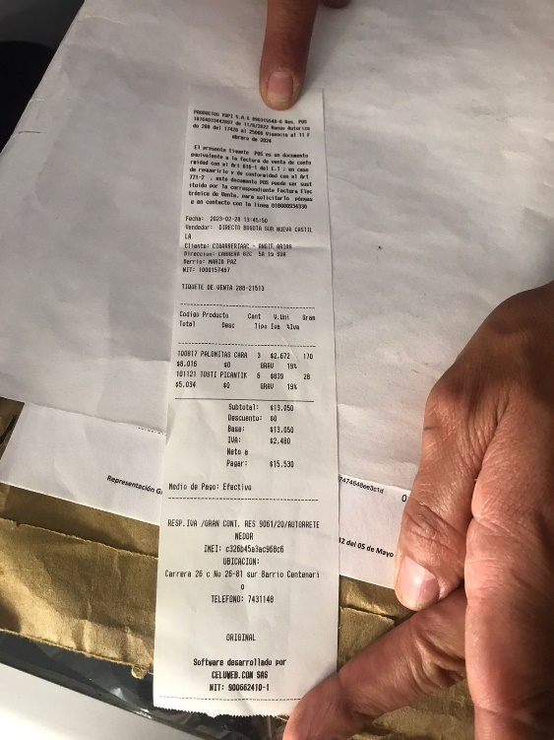

· Factura generada cuando el dueño realiza un pedido de forma virtual
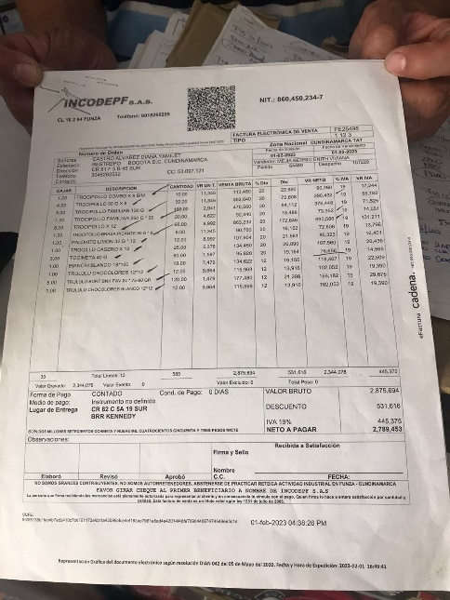

Las facturas mostradas anteriormente se utilizan para la verificación de los productos que llegan al negocio, es decir cuando estos llegan el encargado compara lo pedido contra lo entregado, en caso de que este no este completo se la empresa encargada deberá traer los productos faltantes al siguiente día.

Link de google forms: https://docs.google.com/forms/d/1wet0uLchOhNNOuOtDQW-2sOG4IxYcgsqueBXbCoHOhU/edit

